付表7-2
雇用契約書等根拠資料を添付すること
付表７－２ 一般就労移行実績（神戸市添付資料）
 |  |  | 年 月 日
【申請日の属する日から遡って過去3年間において、一般就労に移行した者を記載すること】
 | 氏名 | 就職日 | 就職先事業所名
1900-01-01
1900-01-02
1900-01-03
1900-01-04
1900-01-05
1900-01-06
1900-01-07
1900-01-08
1900-01-09
1900-01-10
1900-01-11
1900-01-12
1900-01-13
1900-01-14
1900-01-15
1900-01-16
1900-01-17
1900-01-18
1900-01-19
1900-01-20
1900-01-21
1900-01-22
1900-01-23
1900-01-24
1900-01-25
1900-01-26
1900-01-27
1900-01-28
1900-01-29
1900-01-30
注１．申請日の属する日から遡って過去３年間において、一般就労に移行した者について記入する。 一般就労の定義、雇用継続の状況は問わない。
注２．就労定着支援を申請する事業所ごとに作成し、指定申請書に添付すること。
注３．申請日の属する日から遡って過去３年間において、一般就労移行者数が３人以上いる場合は指定要 件を満たすこととなる。
注４．適宜、欄は追加してください。

付表10－２
雇用契約書等根拠資料を添付すること
付表１０－２ 一般就労移行実績（神戸市添付資料）
 |  |  | 年 月 日
【申請日の属する日から遡って過去3年間において、一般就労に移行した者を記載すること】
 | 氏名 | 就職日 | 就職先事業所名
1900-01-01
1900-01-02
1900-01-03
1900-01-04
1900-01-05
1900-01-06
1900-01-07
1900-01-08
1900-01-09
1900-01-10
1900-01-11
1900-01-12
1900-01-13
1900-01-14
1900-01-15
1900-01-16
1900-01-17
1900-01-18
1900-01-19
1900-01-20
1900-01-21
1900-01-22
1900-01-23
1900-01-24
1900-01-25
1900-01-26
1900-01-27
1900-01-28
1900-01-29
1900-01-30
注１．申請日の属する日から遡って過去３年間において、一般就労に移行した者について記入する。 一般就労の定義、雇用継続の状況は問わない。
注２．就労定着支援を申請する事業所ごとに作成し、指定申請書に添付すること。
注３．申請日の属する日から遡って過去３年間において、一般就労移行者数が３人以上いる場合は指定要 件を満たすこととなる。
注４．適宜、欄は追加してください。

付表22その１
多
付表２２ その１
 |  |  |  | 指定障害福祉サービス事業所に係る多機能型による
 |  |  |  | 事業を実施する場合の記載事項(総括表)
 |  |  |  |  |  |  |  |  |  |  | ※多機能型事業実施時は各付表とこの表を併せて提出してください。

 |  |  |  |  |  |  |  |  |  |  | 受付番号

主たる事業所 | フリガナ
 | 名 称
 | 所在地 |  | （郵便番号 － ）
 |  |  | 兵庫県 神戸市

 | 連 絡 先 |  | 電話番号 |  |  |  |  |  |  |  | ＦＡＸ番号
（注）従たる事業所については、下欄に記載すること。
従たる事業所Ⅰ | フリガナ
 | 名 称
 | 所在地 |  | （郵便番号 － ）
 |  |  | 兵庫県 神戸市

 | 連 絡 先 |  | 電話番号 |  |  |  |  |  |  |  | ＦＡＸ番号
従たる事業所Ⅱ | フリガナ
 | 名 称
 | 所在地 |  | （郵便番号 － ）
 |  |  | 兵庫県 神戸市

 | 連 絡 先 |  | 電話番号 |  |  |  |  |  |  |  | ＦＡＸ番号
従たる事業所Ⅲ | フリガナ
 | 名 称
 | 所在地 |  | （郵便番号 － ）
 |  |  | 兵庫県 神戸市

 | 連 絡 先 |  | 電話番号 |  |  |  |  |  |  |  | ＦＡＸ番号
従たる事業所Ⅳ | フリガナ
 | 名 称
 | 所在地 |  | （郵便番号 － ）
 |  |  | 兵庫県 神戸市

 | 連 絡 先 |  | 電話番号 |  |  |  |  |  |  |  | ＦＡＸ番号
管理者 | フリガナ |  |  |  |  |  | 住 所 |  | （郵便番号 － ）
 | 氏 名 |  |  |  |  |  |  |  | 都・道・府・県 区・郡・市

 | 同一敷地内の他の事業所 又は施設の従業者との兼務 （兼務の場合記入） |  |  |  | 事業所等の名称
 |  |  |  |  | 兼務する職種 及び勤務時間等

主たる対象とする障害の種類 |  | 無し |  | 身体障害者 |  |  |  |  |  |  |  |  | 知的障害者 | 精神障害者 | 難病患者等
 |  |  |  | 細分無し |  | 肢体不自由 |  | 視覚障害 |  | 聴覚・言語 |  | 内部障害

生活介護を行う場合のみ |  |  |  |  |  | 事業所が申告する障害程度区分の平均値
 |  |  |  |  |  | ４未満 |  |  |  | ４以上５未満 |  |  | ５以上
 | 前年度の平均 実利用者数（人） |  | サービス単位１
 |  |  | サービス単位２
 |  |  | サービス単位３
実施事業 |  |  |  | 生活介護 |  | 自立訓練 （機能訓練） |  | 自立訓練 （生活訓練） |  | 就労移行支援（一般型） |  | 就労移行支援（資格取得型） | 就労継続支援（Ａ型） | 就労継続支援（Ｂ型）
 |  |  |  | サービス単位
 |  |  |  | 有 | 無
 | 主たる事業所
 | 従たる事業所
定員緩和措置の有無 |  |  |  | 有 ・ 無
※
定員（人） |  | 合計 |  | 生活介護 |  | 自立訓練 （機能訓練） |  | 自立訓練 （生活訓練） |  | 就労移行支援（一般型） |  | 就労移行支援（資格取得型） | 就労継続支援（Ａ型） | 就労継続支援（Ｂ型）

合計
主たる事業所
従たる事業所

付表22その２
多
付表２２ その２

 |  |  |  |  |  |  |  |  |  | 受付番号

従 業 者 の 職 種 ・ 員 数
 |  |  | サービス 管理責任者 |  | 医師 |  | 看護職員
 |  |  |  |  |  |  | 合計 |  | 保健師 |  | 看護師 |  | 准看護師
 |  |  | 専従 | ※兼務 | 専従 | ※兼務 | 専従 | ※兼務 | 専従 | ※兼務 | 専従 | ※兼務 | 専従 | ※兼務
合計 | 従業者数 | 常勤（人）
 |  | 非常勤（人）
 | 常勤換算後の人数（人）
 | 基準上の必要人数（人）
主たる事業所 | 従業者数 | 常勤（人）
 |  | 非常勤（人）
 | 常勤換算後の人数（人）
 | 基準上の必要人数（人）
従たる事業所 | 従業者数 | 常勤（人）
 |  | 非常勤（人）
 | 常勤換算後の人数（人）
 | 基準上の必要人数（人）
 |  |  | 理学療法士等 |  |  |  |  |  |  |  | 生活支援員
 |  |  | 合計 |  | 理学療法士 |  | 作業療法士 |  | 機能訓練指導員 |  | 合計 |  | 通所 |  | 訪問
 |  |  | 専従 | ※兼務 | 専従 | ※兼務 | 専従 | ※兼務 | 専従 | ※兼務 | 専従 | ※兼務 | 専従 | ※兼務 | 専従 | ※兼務
合計 | 従業者数 | 常勤（人）
 |  | 非常勤（人）
 | 常勤換算後の人数（人）
 | 基準上の必要人数（人）
主たる事業所 | 従業者数 | 常勤（人）
 |  | 非常勤（人）
 | 常勤換算後の人数（人）
 | 基準上の必要人数（人）
従たる事業所 | 従業者数 | 常勤（人）
 |  | 非常勤（人）
 | 常勤換算後の人数（人）
 | 基準上の必要人数（人）
 |  |  | 職業指導員 |  |  |  |  |  | 就労支援員 |  | その他の従業者
 |  |  | 合計 |  | 右記以外 |  | 兼教官
 |  |  | 専従 | ※兼務 | 専従 | ※兼務 | 専従 | ※兼務 | 専従 | ※兼務 | 専従 | ※兼務
合計 | 従業者数 | 常勤（人）
 |  | 非常勤（人）
 | 常勤換算後の人数（人）
 | 基準上の必要人数（人）
主たる事業所 | 従業者数 | 常勤（人）
 |  | 非常勤（人）
 | 常勤換算後の人数（人）
 | 基準上の必要人数（人）
従たる事業所 | 従業者数 | 常勤（人）
 |  | 非常勤（人）
 | 常勤換算後の人数（人）
 | 基準上の必要人数（人）
（備考）
１．「受付番号」「基準上の必要人数」欄には、記載しないでください。
２．記入欄が不足する場合は、適宜欄を設けて記載するか又は別葉に記載した書類を添付してください。
３．「定員緩和措置の有無」欄は、指定基準省令に基づく利用定員緩和措置の適用の有無について記載してください。
４．生活介護にサービス単位を導入する場合には、適宜欄を設けて記載するか又は別葉にサービス単位ごとの定員を記載して
ください。
５．新設の場合には、「前年度平均入所者数」欄は推定数を記入してください。
６．「※兼務」欄には、本体施設との兼務を行う職員について記載してください。

参考様式３
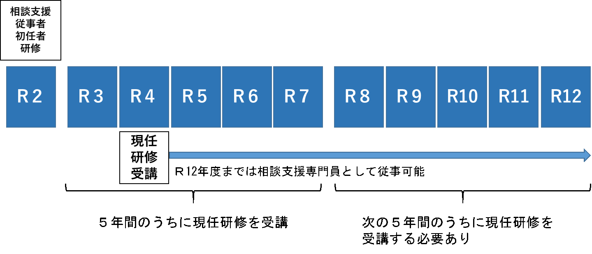
（参考様式３）
 |  | 管理者兼サービス管理責任者 |  |  |  |  | 経歴書

事業所の名称
サービス種類
兼務状況
フリガナ |  |  |  |  | 生年月日 | 年 月 日
氏名

住所 （自宅） | （郵便番号 － ）

職歴等（介護・福祉に関係するもの）
年 月 ～ 年 月（西暦） |  |  | 勤務先(事業所名）等 |  |  | 職種名（職務内容）

職務に関連する資格
資格の種類 |  |  |  | 資格登録（取得）年月日

職務に関連する研修の受講状況
研修名 |  |  |  | 研修修了月
サービス管理責任者（児発管）更新研修 |  |  |  | □ 年 月修了 |  |  | ←5年以内 | ※１
サービス管理責任者（児発管）実践研修 |  |  |  | □ 年 月修了 |  |  | ←5年以内
サービス管理責任者（児発管）基礎研修 |  |  |  | □ 年 月修了 |  |  | ←3年以内
サービス管理責任者研修 |  |  |  | □ 年 月 分野 修了 |  |  |  | いずれか
児童発達支援管理責任者研修 |  |  |  | □ 年 月修了
相談支援従事者初任者研修（２日間） |  |  |  | □ 年 月修了
相談支援従事者初任者研修（５日間） |  |  |  | □ 年 月修了←相談支援専門員5年以内
相談支援従事者現任研修 |  |  |  | □ 年 月修了←相談支援専門員5年以内※２
主任相談支援専門員研修 |  |  |  | □ 年 月修了←相談支援専門員5年以内※２
障害者ケアマネジメント従事者養成研修 |  |  |  | □ 年 月修了
相談支援従事者初任者研修（１日間） |  |  |  | □ 年 月修了←平成24年3月31日までに受講
備考１ 「兼務状況」の欄には、他に兼務する職がある場合、その職種、事業所名、サービス種類、勤務時間帯を全て記入し、
兼務状況が分かるようにしてください。また、他に兼務がない場合は、「兼務なし」と記入してください。

※１ 更新研修の受講サイクル（有効期間）を確認するために、実践研修修了証（旧研修修了者は初回の更新研修修了証）
もあわせて提出してください。
※２ 現任研修の受講サイクル（有効期間）を確認するために、初任者研修の修了証をあわせて提出してください。

添付資料 | 各種研修の修了証
 | 社会福祉士、介護福祉士、保育士等の資格証の写し
 | 参考様式５実務経験証明書（押印必要） ※写し可

職種別の提出が必要な研修修了証（参考）

①サービス管理責任者、児童発達支援管理責任者

研修の受講状況 |  |  | 提出が必要な修了証 |  | 今後受講が必要な研修とその期限
平成30年度以前 | 旧研修の修了者（更新研修未受講者） |  | ①旧研修の修了証 ②相談支援従事者初任者研修（２日程度）修了証 |  | 令和6年3月31日までに、更新研修の受講が必要。 ※以降、更新研修を修了した翌年度から起算して５年度ごとの末日までに更新研修の受講が必要 ※期限内に更新研修を受講しなかった場合は、実践研修の受講が必要
 | 旧研修の修了者（更新研修受講者） |  | 更新研修修了証 |  | 更新研修を修了した翌年度から起算して５年度目の末日までに、更新研修の受講が必要。 ※以降、更新研修を修了した翌年度から起算して５年度ごとの末日までに更新研修の受講が必要 ※期限内に更新研修を受講しなかった場合は、実践研修の受講が必要
平成31年～令和3年度 | サービス管理責任者基礎研修修了者（サービス管理責任者実践研修未受講者） |  | ①基礎研修の修了証 ②相談支援従事者初任者研修（２日程度）修了証 |  | 基礎研修修了日から3年以内に、実践研修の受講が必要。 ※以降、実践研修を修了した翌年度から起算して５年度ごとの末日までに更新研修の受講が必要 ※期限内に実践研修又は更新研修を受講しなかった場合は、改めて実践研修の受講が必要 （例１参照）
 | サービス管理責任者基礎研修修了者（サービス管理責任者実践研修受講者） |  | ①実践研修の修了証 ②相談支援従事者初任者研修（２日程度）修了証 |  | 実践研修を修了した翌年度から起算して５年度目の末日までに、更新研修の受講が必要。 ※以降、更新研修を修了した翌年度から起算して５年度ごとの末日までに更新研修の受講が必要 ※期限内に更新研修を受講しなかった場合は、改めて実践研修の受講が必要 （例１参照）
令和４年度以降 | サービス管理責任者基礎研修修了者（サービス管理責任者実践研修未受講者） |  | サービス管理責任者の要件を満たさない
 | サービス管理責任者基礎研修修了者（サービス管理責任者実践研修受講者） |  | ①実践研修の修了証 ②相談支援従事者初任者研修（２日程度）修了証 |  | 実践研修を修了した翌年度から起算して５年度目の末日までに、更新研修の受講が必要。 ※以降、更新研修を修了した翌年度から起算して５年度ごとの末日までに更新研修の受講が必要 ※期限内に更新研修を受講しなかった場合は、改めて実践研修の受講が必要 （例１参照）
 | サービス管理責任者実践研修修了者（サービス管理責任者更新研修未受講者） |  | ①実践研修の修了証 ②相談支援従事者初任者研修（２日程度）修了証 |  | 実践研修を修了した翌年度から起算して５年度目の末日までに、更新研修の受講が必要。以降、更新研修を修了した翌年度から起算して５年度ごとの末日までに更新研修の受講が必要 ※期限内に更新研修を受講しなかった場合は、改めて実践研修の受講が必要 （例１参照）
 | サービス管理責任者実践研修修了者（サービス管理責任者更新研修受講者） |  | 更新研修修了証 |  | 更新研修を修了した翌年度から起算して５年度目の末日までに、更新研修の受講が必要。 ※以降、更新研修を修了した翌年度から起算して５年度ごとの末日までに更新研修の受講が必要 ※期限内に更新研修を受講しなかった場合は、実践研修の受講が必要 （例１参照）
※旧研修とは、分野別のサービス管理責任者又は児童発達支援管理責任者研修のことです。
※相談支援従事者初任者研修修了証の代わりに、①障害者ケアマネジメン従事者養成研修の修了証、②相談支援従事者初任者研修（１日程度）修了証（平成24年3月31日まで受講分）の両方を提出することも可能です。
※更新研修の受講サイクル（有効期間）を確認するために、実践研修修了証（旧研修修了者は初回の更新研修修了証）もあわせて提出してください。

②相談支援専門員

研修の受講状況 |  |  | 提出が必要な修了証 |  | 今後受講が必要な研修とその期限
平成17年度以前 | 障害者ケアマネジメン従事者養成研修（相談支援従事者初任者研修（１日程度）未受講者） |  | 相談支援専門員の要件を満たさない |  | 平成24年3月31日までに、相談支援従事者初任者研修（１日程度）の受講が必要。 ※期限内に相談支援従事者初任者研修（１日程度）を受講しなかった場合は、初任者研修（５日間）の受講が必要
 | 障害者ケアマネジメン従事者養成研修（相談支援従事者初任者研修（１日程度）受講者） |  | ①障害者ケアマネジメン従事者養成研修の修了証 ②相談支援従事者初任者研修（１日程度）修了証 |  | 初任者研修を修了した翌年度から起算して５年度目の末日までに、現任研修の受講が必要。 ※以降、初任者研修を修了した翌年度から起算して５年度ごとの末日までに現任研修の受講が必要 ※期限内に現任研修を受講しなかった場合は、改めて初任者研修（５日間）の受講が必要 （例２参照）
平成18年度以降 | 相談支援従事者初任者（５日間）研修（相談支援従事者現任研修未受講者） |  | 相談支援従事者初任者研修（５日間）修了証 |  | 初任者研修を修了した翌年度から起算して５年度目の末日までに、現任研修の受講が必要。 ※以降、初任者研修を修了した翌年度から起算して５年度ごとの末日までに現任研修の受講が必要 ※期限内に現任研修を受講しなかった場合は、改めて初任者研修（５日間）の受講が必要 （例２参照）
 | 相談支援従事者初任者（５日間）研修（相談支援従事者現任研修受講者） |  | 相談支援従事者現任研修又は主任相談支援専門員研修修了証 |  | 現任研修を修了した翌年度から起算して５年度目の末日までに、現任研修の受講が必要。 ※以降、初任者研修を修了した翌年度から起算して５年度ごとの末日までに現任研修の受講が必要 ※期限内に現任研修を受講しなかった場合は、改めて初任者研修（５日間）の受講が必要 （例２参照）
※現任研修の受講サイクル（有効期間）を確認するために、初任者研修修了証もあわせて提出してください。

（例１）サービス管理責任者、児童発達支援管理責任者の更新研修の受講期限について
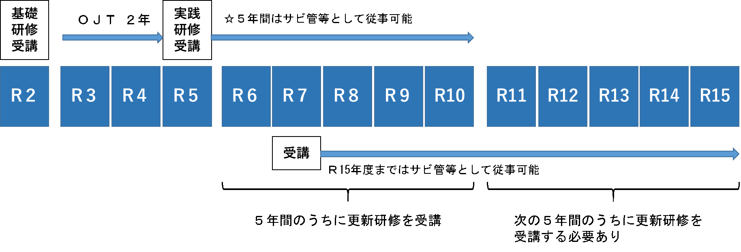

（例２）相談支援専門員の現任研修の受講期限について

【見本】矢印平面図
＜共通＞
・撮影箇所を示した矢印平面図（本紙）と写真一覧を別紙で作成する。
＜矢印平面図＞
・下図のように、「〇」を撮影位置、「→」を撮影方向とする。撮影位置を示す「〇」の中に、写真番号を記入する。（例.①→、←②…）
・矢印平面図の「写真番号」と写真一覧の「写真番号」は揃える。
＜矢印平面図（平面図）＞
・すべての部屋の「用途（室名）」と「㎡数」を記載する。「室名」は、基準省令上の表記に揃える。
・「室名」と「㎡数」は、「居室面積等一覧表（参考様式7）」、「設備・備品等一覧表（参考様式8）」、「写真一覧」と揃える。
＜写真一覧＞
・A４用紙１枚に対して、写真４から６枚程度で作成する。
・すべての備品を設置し、開所の準備が完全にできた状態で、撮る。工事等が完了していない場合は、現況の写真を添付し、完了後、写真を差し替える。
・写真は、建物の状況、各部屋の状況、部屋同士のつながり、備品の種類・数量等がわかるよう、死角なく撮る。
申請書（届出書）の写真について

長さ
長さは、すべて内寸で記載

長さ
長さ
長さ
長さ
長さ

１F

長さ
トイレ
〇㎡

相談室
〇㎡
多目的室
〇㎡
㎡数は、すべて有効面積で記載
部屋の用途の表記は、すべて他の提出書類と揃える
長さ
洗面所
〇㎡

長さ

駐車
スペース
長さ
訓練・作業室①
〇㎡
備品の配置状況は、写真と揃える

長さ
クローゼット
玄関
〇㎡

備え付けの収納は中をあけた写真

建物外観（全景）

２F

トイレ
〇㎡
鍵付き書庫
鍵付き書庫

訓練・作業室②
〇㎡
事務室
〇㎡
鍵付き書庫の写真は、鍵穴が写るように撮る

鍵付き書庫の写真は、鍵穴が写るように撮る
洗面所
〇㎡

ベランダ
〇㎡

訓練・作業室③
〇㎡
吹抜け

クローゼット

備え付けの収納は中をあけた写真

【見本】矢印平面図（GH)
＜共通＞
・撮影箇所を示した矢印平面図（本紙）と写真一覧を別紙で作成する。
＜矢印平面図＞
・下図のように、「〇」を撮影位置、「→」を撮影方向とする。撮影位置を示す「〇」の中に、写真番号を記入する。（例.①→、←②…）
・矢印平面図の「写真番号」と写真一覧の「写真番号」は揃える。
＜矢印平面図（平面図）＞
・すべての部屋の「用途（室名）」と「㎡数」を記載する。「室名」は、基準省令上の表記に揃える。
・「室名」と「㎡数」は、「居室面積等一覧表（参考様式7）」、「設備・備品等一覧表（参考様式8）」、「写真一覧」と揃える。
＜写真一覧＞
・A４用紙１枚に対して、写真４から６枚程度で作成する。
・すべての備品を設置し、開所の準備が完全にできた状態で、撮る。工事等が完了していない場合は、現況の写真を添付し、完了後、写真を差し替える。
・写真は、建物の状況、各部屋の状況、部屋同士のつながり、備品の種類・数量等がわかるよう、死角なく撮る。
申請書（届出書）の写真について

建物外観（全景）
長さ
長さは、すべて内寸で記載

長さ
長さ
長さ
長さ
長さ
１F
浴室
〇㎡
長さ
階段
〇㎡

玄関
〇㎡
トイレ
〇㎡
物入
〇㎡
スタッフルーム
〇㎡

鍵付き書庫の写真は、鍵穴が写るように撮る
長さ
洗面所
〇㎡
廊下
〇㎡

備え付けの収納は中をあけた写真
鍵付き書庫

台所
〇㎡
㎡数は、すべて有効面積で記載
居室の面積はすべて収納設備等を除いた面積

長さ
居室
〇㎡
居室
〇㎡
居間 兼 食堂
〇㎡

備え付けの収納は中をあけた写真
備え付けの収納は中をあけた写真
押入
〇㎡
クローク
〇㎡

階段
〇㎡

物入
〇㎡
２F

廊下
〇㎡
トイレ
〇㎡
備え付けの収納は中をあけた写真

居室
〇㎡

クローク
〇㎡
備え付けの収納は中をあけた写真
居室
〇㎡

居室
〇㎡

備え付けの収納は中をあけた写真
押入
〇㎡
備え付けの収納は中をあけた写真
押入
〇㎡
バルコニー
〇㎡

【見本】写真の撮り方
① (室 名) |  | ② （室 名）
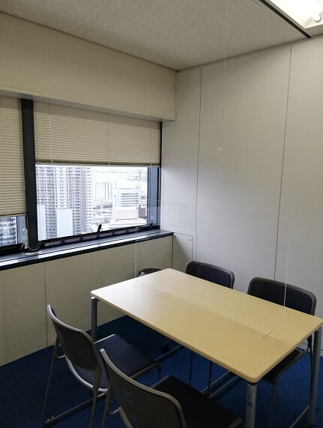
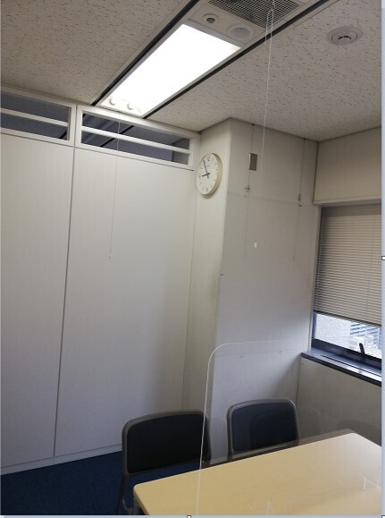

 | 写真は、上下左右（天井・床・壁紙）死角なく撮る。
③ （室 名） |  | ④ （室 名）
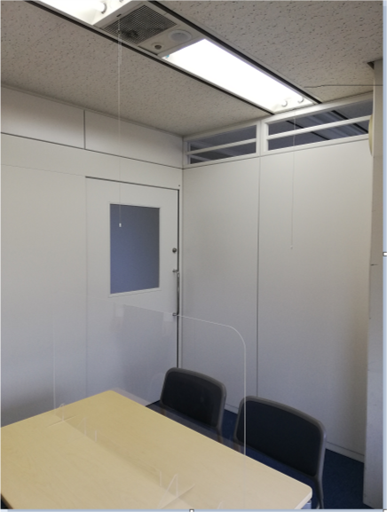
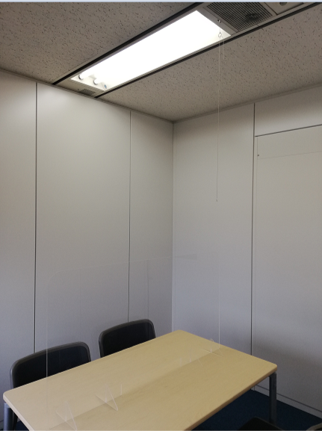

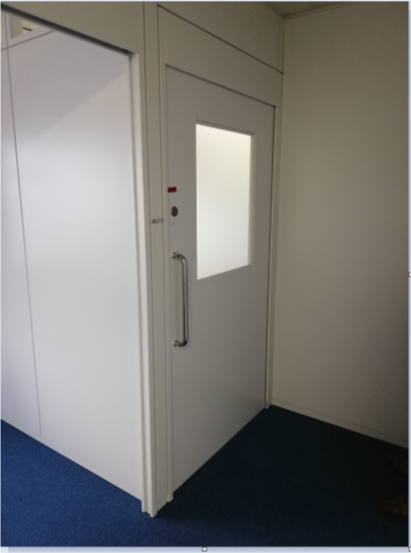
⑤ （室 名）
④
③

（室名） ㎡

①
②

⑤

参考様式12 （記載例）
（参考様式12）記載例

 | 協 力 医 療 機 関
 |  |  | との契約の内容
 | 協力歯科医療機関

事業所の名称 |  | ○○園
サービスの種類 |  | 生活介護・就労継続支援Ｂ型

協力（歯科）医療 機関の名称 |  | 医療法人○○会 ○○○病院
所在地 |  | ○○○○○○○○○
診療科目 |  | ○○科、○○科、○○科
事業所・施設からの距離 |  |  | km | （徒歩 分 車 分）
契約の内容
（例）
協力病院と以下のような協定を結び、緊急時等に対する体制を整えている。
１ 入居者の緊急な医学的治療を要する際には、迅速に入
院、往診の処置を行う。
２ 日祝日並びに夜間についても、入居者の緊急な医学的
治療を要する場合は、直ちに医学的処遇を行うため万全
の体制を確保する。
３ 相互に疑義を生じたときは、双方誠実に協議善処する
ものとする。
等

※ | 「契約の内容」は、契約書の写し等の添付でもかまいません。

参考様式13(記載例）
（参考様式13）記載例

 | 指定障害者支援施設等との連携体制及び支援の体制の概要

事業所の名称 |  | ○△ホーム
サービスの種類 |  | 共同生活援助

連携及び支援を受ける 施設の名称 |  | ○△園
所在地 |  | ○○市○○町○○－○○
事業所・施設からの距離 |  | ○ | km | （徒歩 ○分 車 ○分）
上記の施設と以下のような連携・支援体制を整えている。
・世話人の指導、監督、援助、研修を行う。
・緊急時の対応、職場等における問題への対応について、必
要な援助を行う。
連携支援の概要

※バックアップ施設のない事業所は、運営法人等との連携体制、支援体制を記載して下さい。

添付資料８
（神戸市添付資料８） |  |  |  |  |  |  |  |  |  | 【新規指定時・定員変更時・大規模住居減算・重度障害者支援加算・共同生活援助】

共同生活援助に係る体制

 |  |  |  |  |  |  |  | …直接入力
 |  |  |  |  |  |  |  | …リストから選択
 |  |  |  |  |  |  |  | …自動計算（記入不要）

事業所の名称
サービス種類 |  |  |  | 共同生活援助
事業所の所在地
連絡先 |  | 電話番号 |  |  |  | 担当者名
 |  | ＦＡＸ番号
共同生活住居の状況 | 共同生活住居の名称 |  |  | 住 所 |  |  | 定員 |  | 大規模住居減算 の該当の有無 （該当する場合に○）

 | 1
 | 2
 | 3
 | 4
 | 5
 | 6
 | 7
 | 8
 | 合計 |  |  |  |  |  | 人 |  | か所
利用（予定）者の状況 | 居住する共同生活住居の名称 |  | 夜間支援体制の 内容 |  | 氏 名 |  | 障害支援 区分 |  | 重度障害者等包括 支援対象者等の有無

 |  |  |  |  | 1
 |  |  |  |  | 2
 |  |  |  |  | 3
 |  |  |  |  | 4
 |  |  |  |  | 5
 |  |  |  |  | 6
 |  |  |  |  | 7
 |  |  |  |  | 8
 |  |  |  |  | 9
 |  |  |  |  | 10
 |  |  |  |  | 11
 |  |  |  |  | 12
 |  |  |  |  | 13
 | 重度障害者等包括支援対象者の合計数 |  |  |  |  |  |  |  | 人
 | 区分4以上で強度行動障害を有する者の合計数 |  |  |  |  |  |  |  | 人

〔要件〕
①大規模住居減算
・1つの共同生活住居の定員が8人以上である場合、定員規模に応じて減算あり。
・一体的な運営が行われている共同生活住居の定員合計が21人以上の場合、減算あり。
②重度障害者支援加算
・重度障害者等包括支援の対象となる利用者又は区分4以上の強度行動障害を有する者（障害支援区分認定調査における行動関連項目の合計が10点以上）が利用しており、指定基準の生活支援員の員数を超えて生活支援員を配置（常勤換算）している場合、加算あり。

